상품제안서
25절/32절 다크네비윙 시스템다이어리 | 상품코드: S04969

 |  |  |  |  |  |  | 02-713-8555 | www.synergygift.co.kr
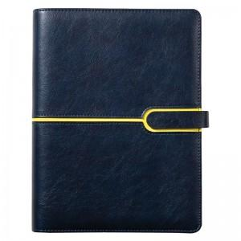 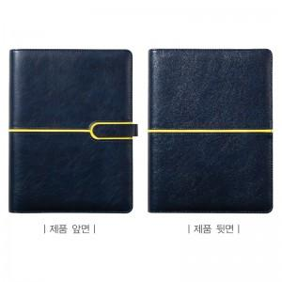 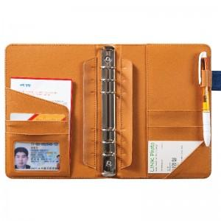

【상세/제작정보】

【인쇄/포장옵션】 | 불박, 금박, 은박 / 비규격미포장

【공급단가】 | 수량 | 100~ | 300~ | 500~ | 1,000~ | 3,000~
*VAT별도 | 32절프리 | 13,080원 | 12,120원 | 11,620원 | 11,130원 | 10,830원
 | 32절투데이 | 13,350원 | 12,380원 | 11,870원 | 11,370원 | 11,060원
 | 25절프리 | 13,760원 | 12,770원 | 12,240원 | 11,730원 | 11,410원
 | 25절투데이 | 14,030원 | 13,030원 | 12,490원 | 11,970원 | 11,650원

【상품 URL】 | https://www.synergygift.co.kr:443/src/goods_detail.php?gdno=10689

